英雄列表
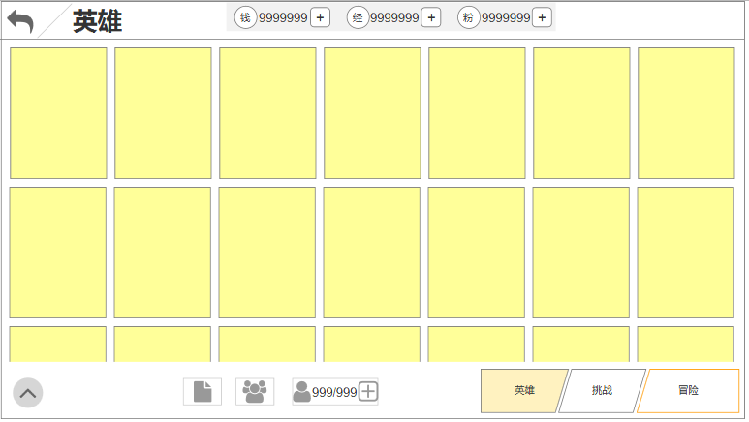
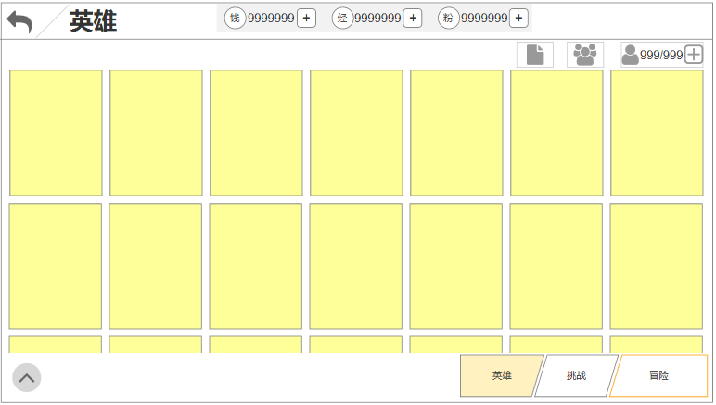

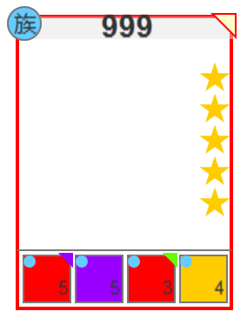

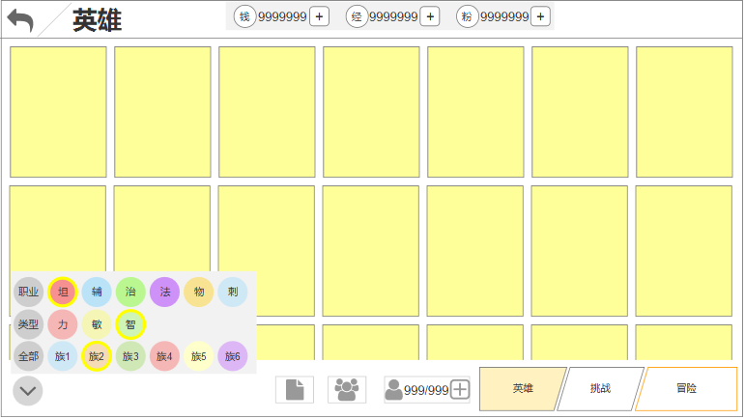
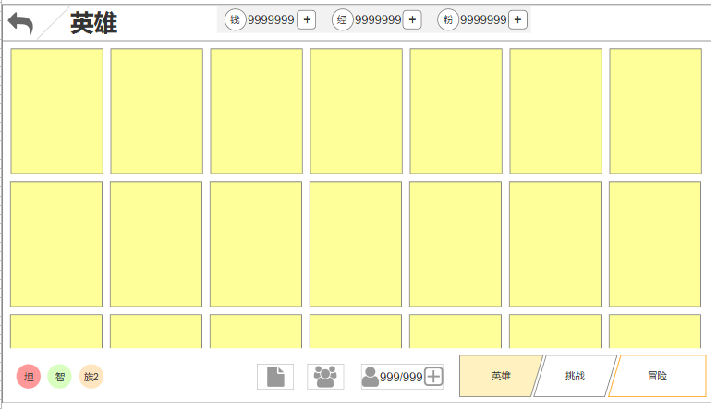

英雄养成
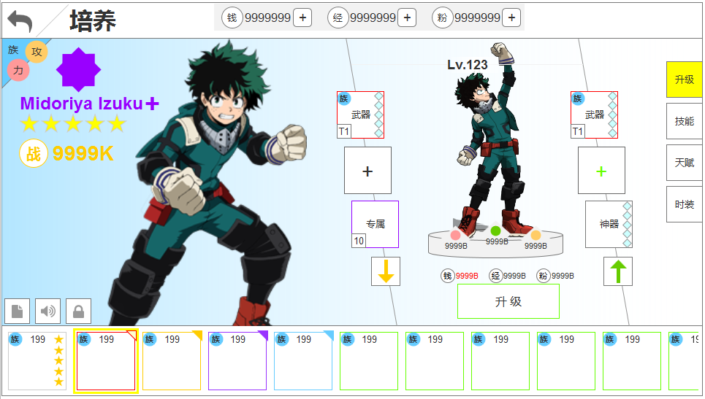
1.共有6个阵营，颜色分别为蓝、绿、黄、红、白、紫
2.根据英雄的阵营，以下内容跟随变化： -培养界面背景板 -列表界面卡片左上角角标 -培养界面头像框左上角角标 -培养界面左侧兵人脚下底板
3.英雄品质状态分为以下： -绿 -蓝 -蓝+ -紫 -紫+ -橙 -橙+ -红 -红+ -红++ -白、白1星、白2星、白3星、白4星、白5星 -彩、彩1星、彩2星、彩3星、彩4星、彩5星
4.以下内容跟随品质颜色一同变化： -英雄列表界面，卡片边框（绿、蓝、紫、橙、红、白、彩） -英雄培养界面品质标（22种） -英雄培养界面下方角色头像框（绿、蓝、紫、橙、红、白、彩）
5.以下内容需要图形化： -页签 -属性 -战力图标 其他部件可自行考量是否图形化

 | 汉 | 英
 | 英雄 | hero
 | 挑战 | Challenge
 | 冒险 | adventure
 | 培养 | culture
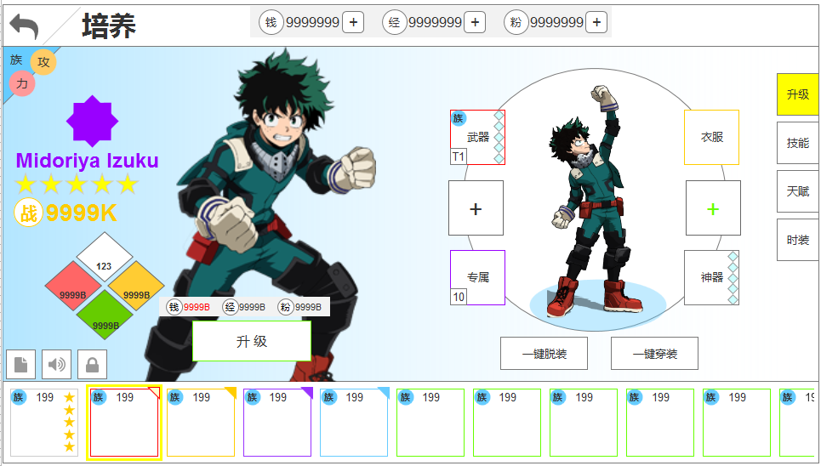
 | 快速穿戴 | Fast wear
 | 快速脱下 | Quickrelease
 | 升级 | upgrade

